TC 결과
TC | 분류 | 시나리오 | 기대 결과 | 실제 확인 내용 | 판정 | 스크린샷
TC-01 | 인증 | 정상 회원가입 → 201, 기본 카테고리 3개 자동 생성 | 201 Created + 카테고리 3개(가족/친구/기타) | 카테고리=['가족', '친구', '기타'] | PASS | 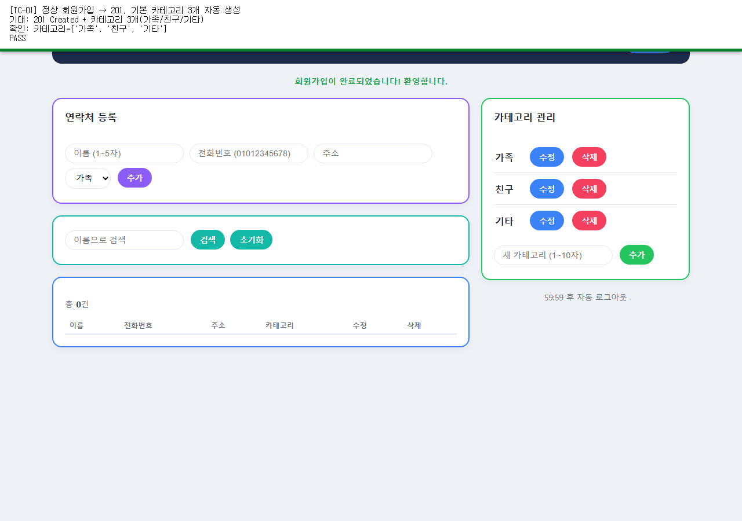
TC-02 | 인증 | 아이디 중복 가입 → 409 | 409 Conflict | 에러 메시지: 이미 사용 중인 아이디입니다. | PASS | 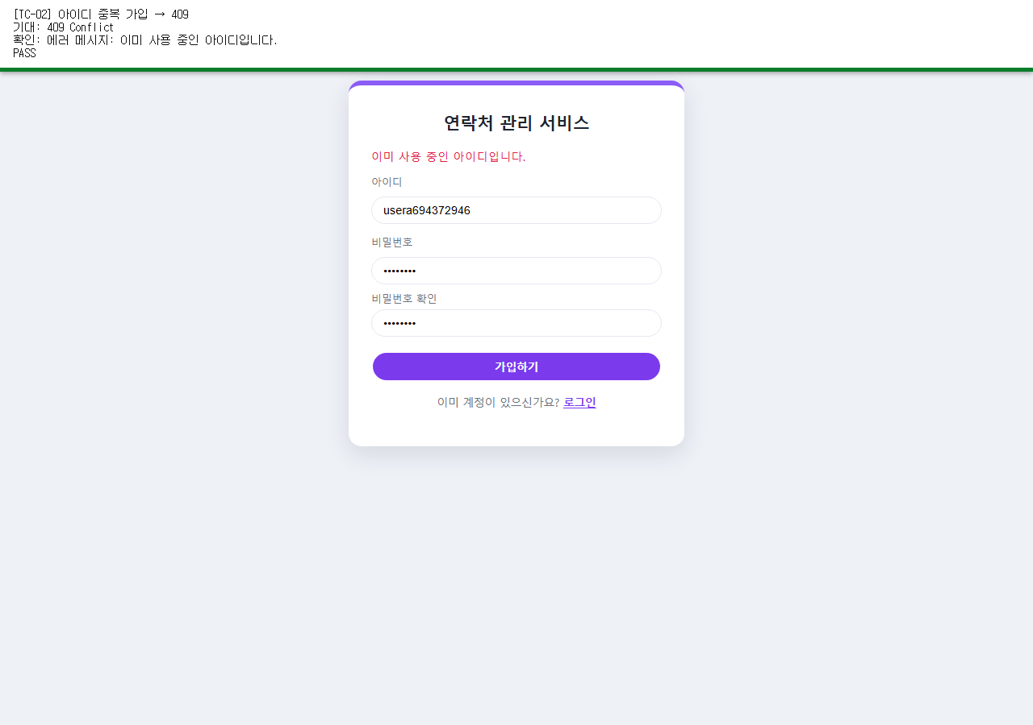
TC-03 | 인증 | 아이디/비밀번호 형식 위반 → 422 | 422 Unprocessable Entity | 에러 메시지: 입력 형식이 올바르지 않습니다. | PASS | 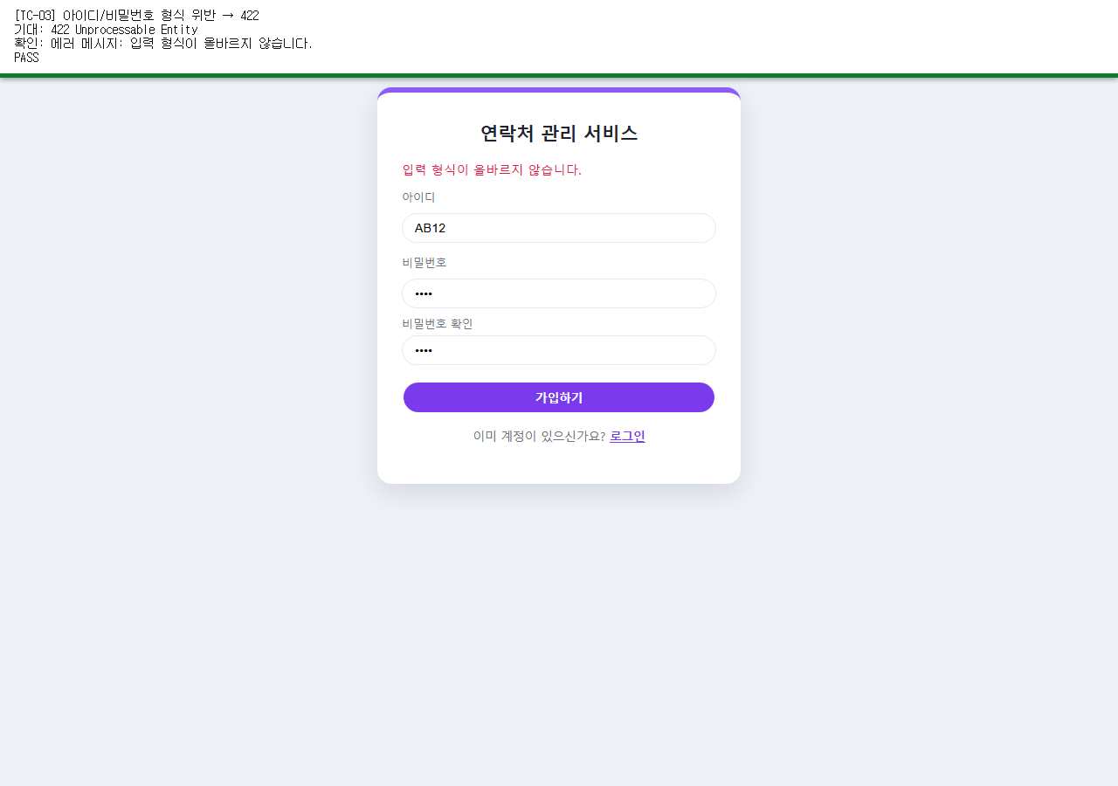
TC-04 | 인증 | 정상 로그인 → 200 + Set-Cookie | 200 OK + session_id 쿠키 | session_id 쿠키 존재=True (HttpOnly=True) | PASS | 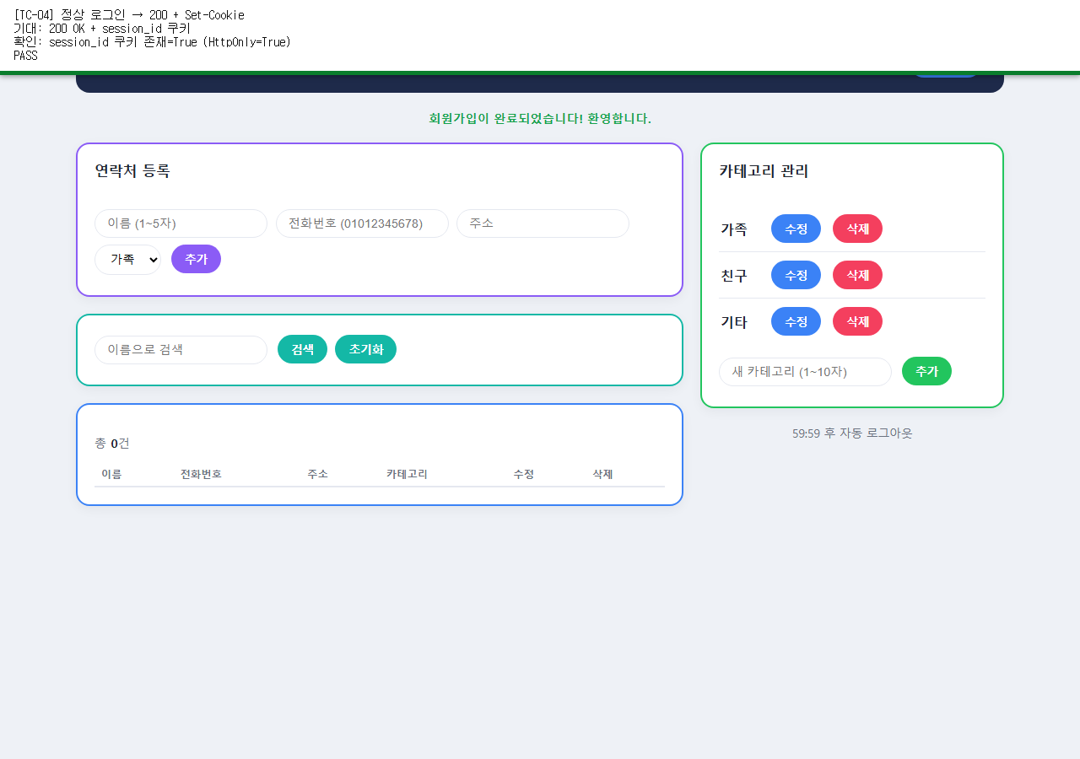
TC-05 | 인증 | 틀린 비밀번호 / 존재하지 않는 아이디 → 401, 동일 문구 | 401 Unauthorized, 두 경우 동일 문구 | '아이디 또는 비밀번호가 올바르지 않습니다.' == '아이디 또는 비밀번호가 올바르지 않습니다.' | PASS | 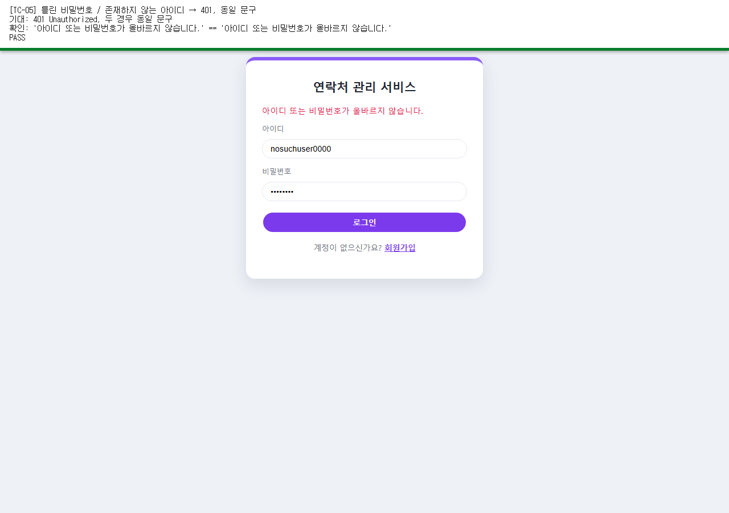
TC-06 | 인증 | 로그인 없이 보호 API 접근 → 401 | 401 Unauthorized | GET /auth/me -> 401 {"detail":"로그인이 필요합니다."} | PASS | 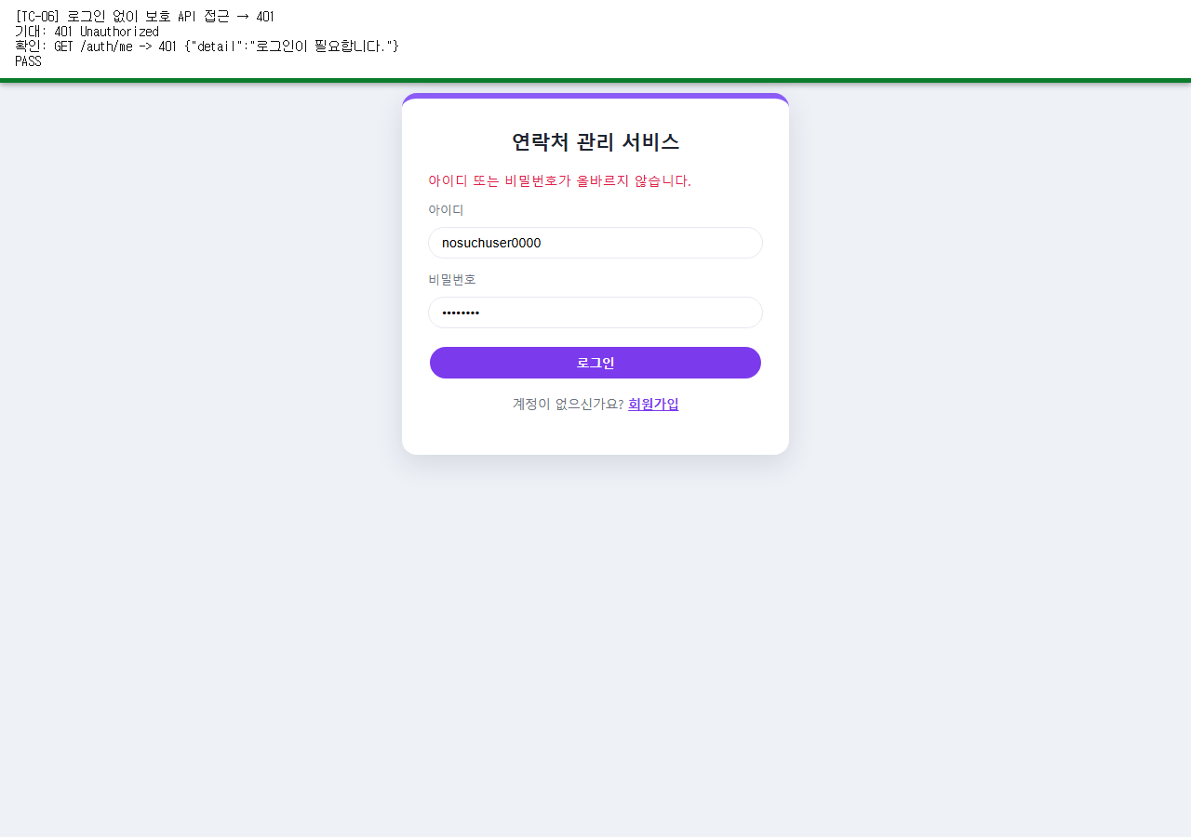
TC-07 | 인증 | 정상 로그아웃 후 같은 쿠키로 보호 API 호출 → 401 | 401 Unauthorized | 로그아웃 후 GET /auth/me -> 401 | PASS | 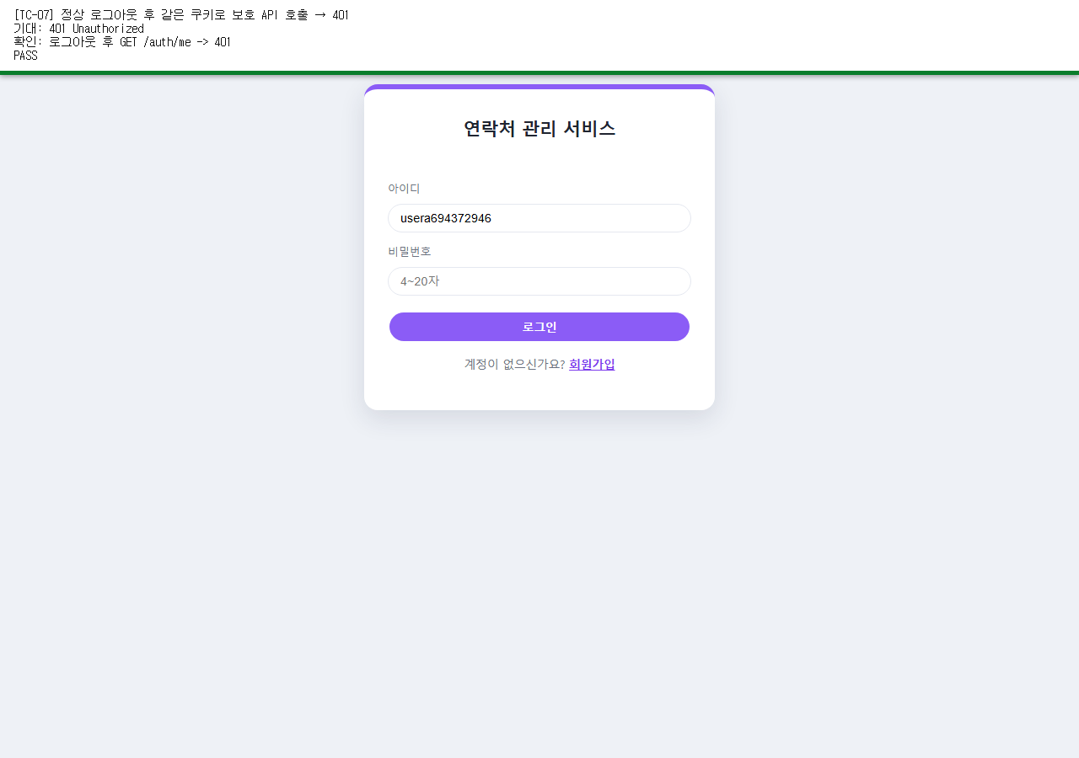
TC-08 | 인증 | 서버 재시작 후 재접속 → 로그인 유지, 데이터 그대로 | 재시작 후에도 세션 쿠키로 로그인 상태 유지 | 서버 재시작 후 재접속, 화면에 표시된 사용자명=u08694314971 (기대=u08694314971) | PASS | 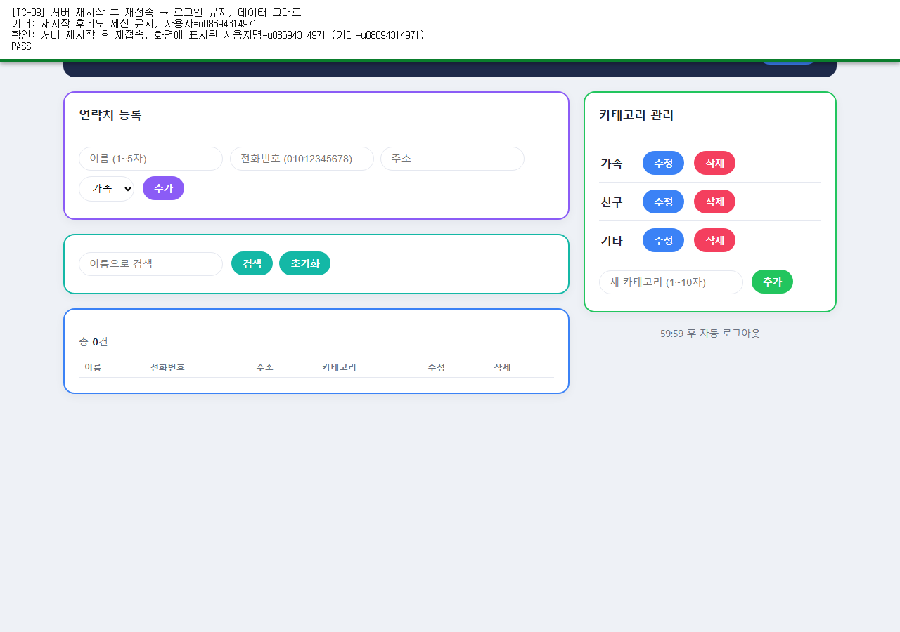
TC-09 | 연락처 | 정상 등록 → 201, total +1 | total = 이전값 + 1 | total 0 -> 1 | PASS | 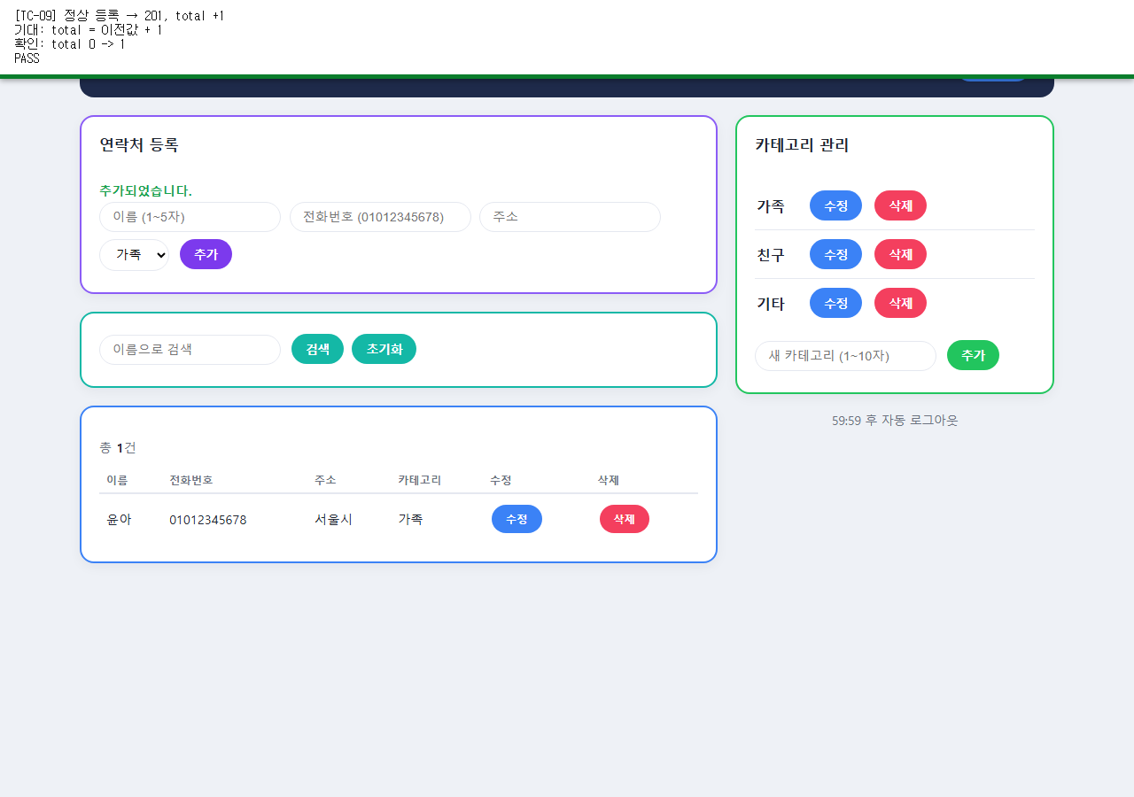
TC-10 | 연락처 | 이름/전화번호 형식 위반 → 422 | 422 Unprocessable Entity | 에러 메시지: 입력값이 너무 깁니다. (그 외 1건의 오류가 더 있습니다.) | PASS | 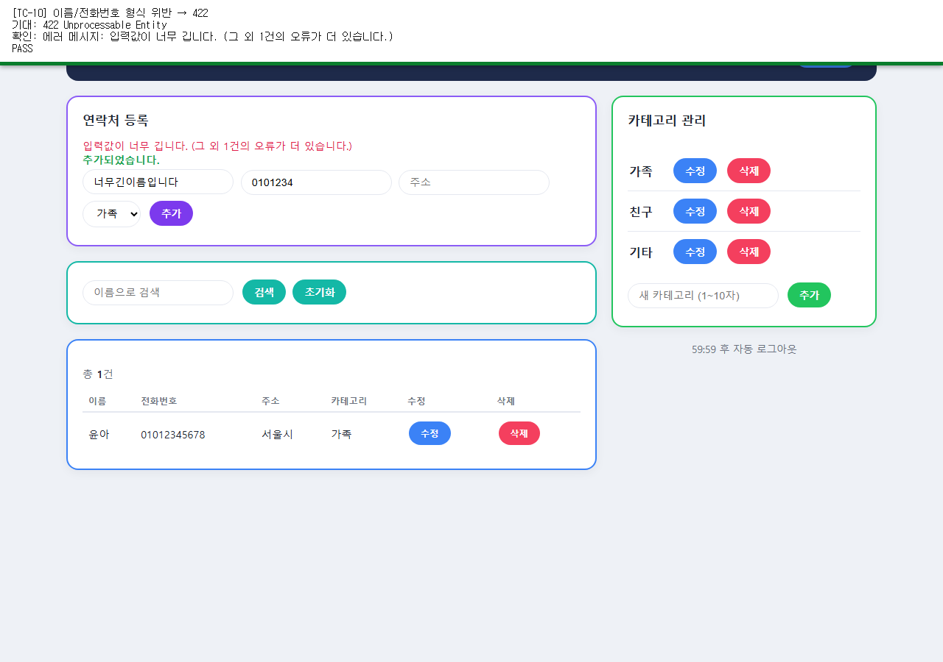
TC-11 | 연락처 | 없는/남의 category_id 지정 → 404 | 두 경우 모두 404 Not Found | 없는 id -> 404, 남의 id -> 404 | PASS | 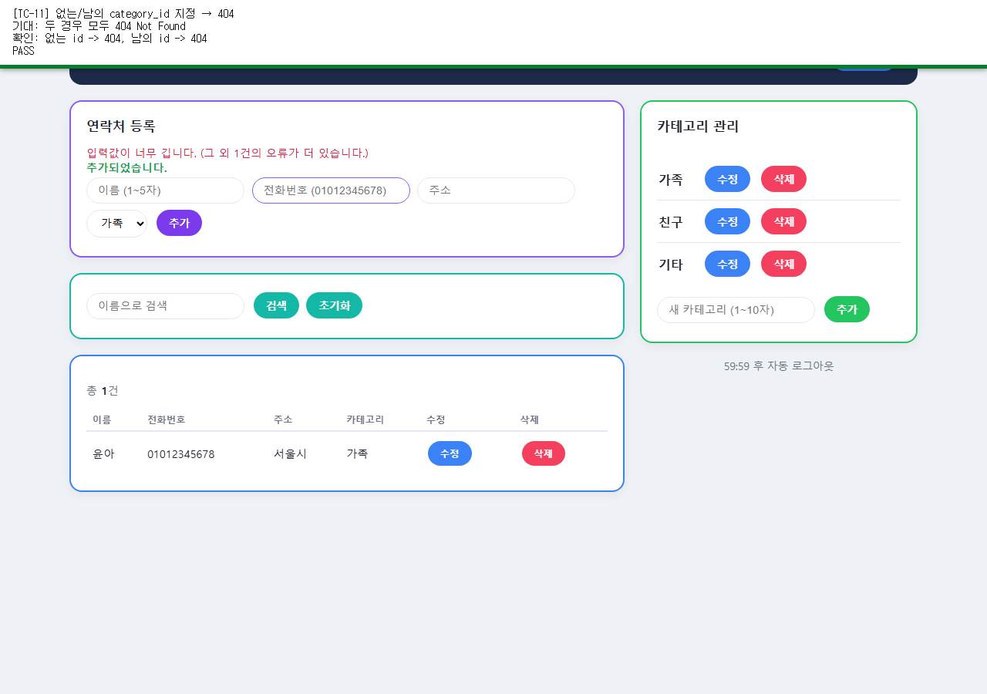
TC-12 | 연락처 | 전화번호 중복(내 연락처 내) → 409 | 첫 등록 201, 재등록 409 | 1차 -> 201, 2차 -> 409 | PASS | 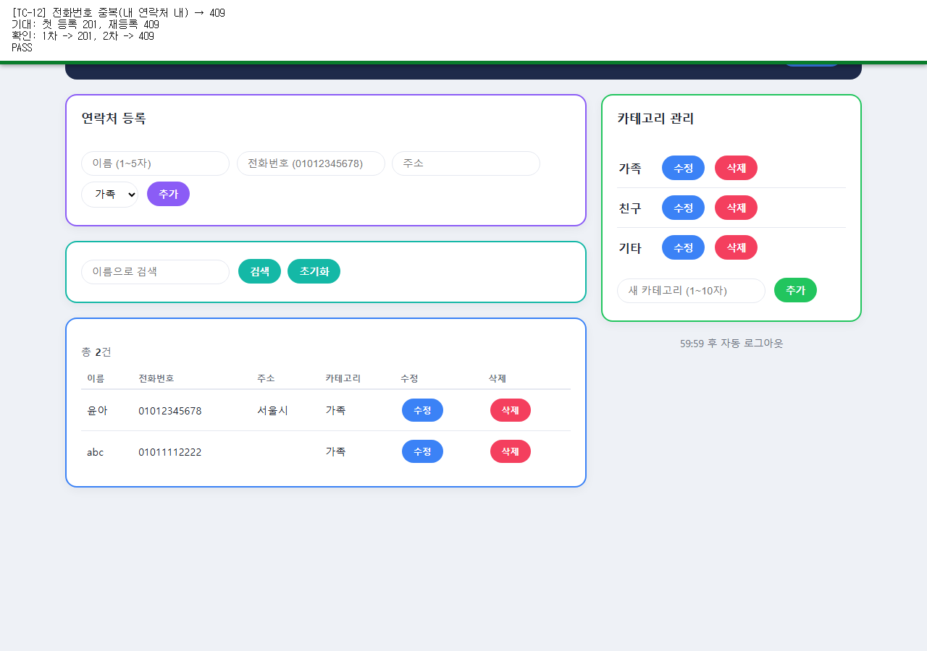
TC-13 | 연락처 | 동일 전화번호를 다른 사용자가 등록 → 201 성공 | 두 계정 모두 201 Created | A -> 201, B(다른 계정, 같은 번호) -> 201 | PASS | 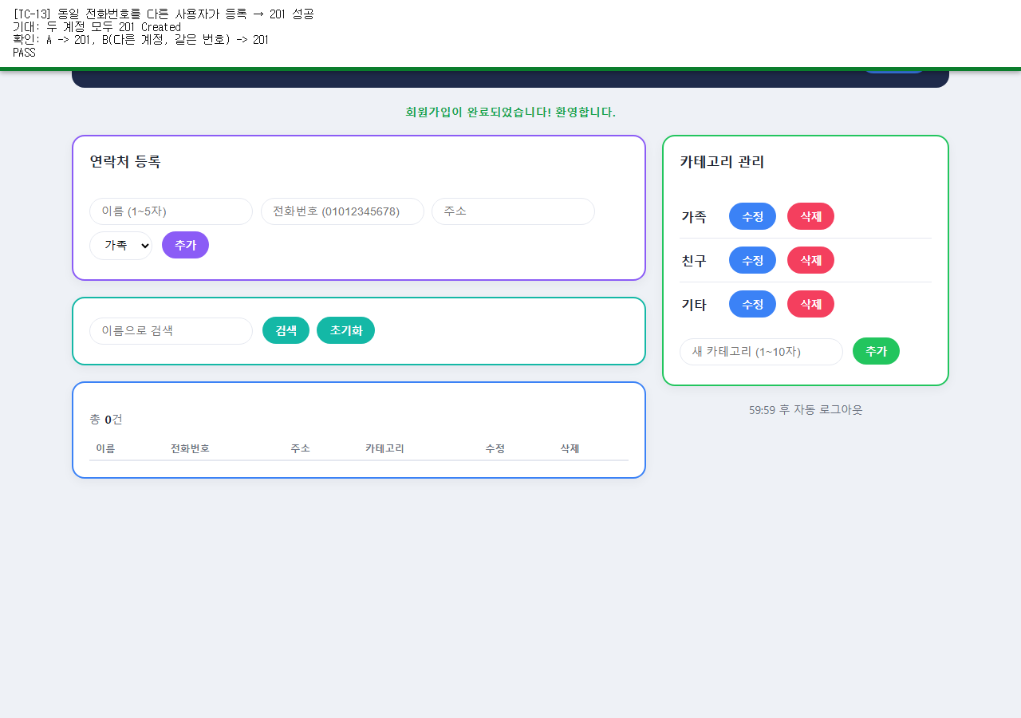
TC-14 | 연락처 | 이름 검색(동명이인 2건) → 200, 2건 | 검색 결과 2건 | 검색 결과 행 수=2 | PASS | 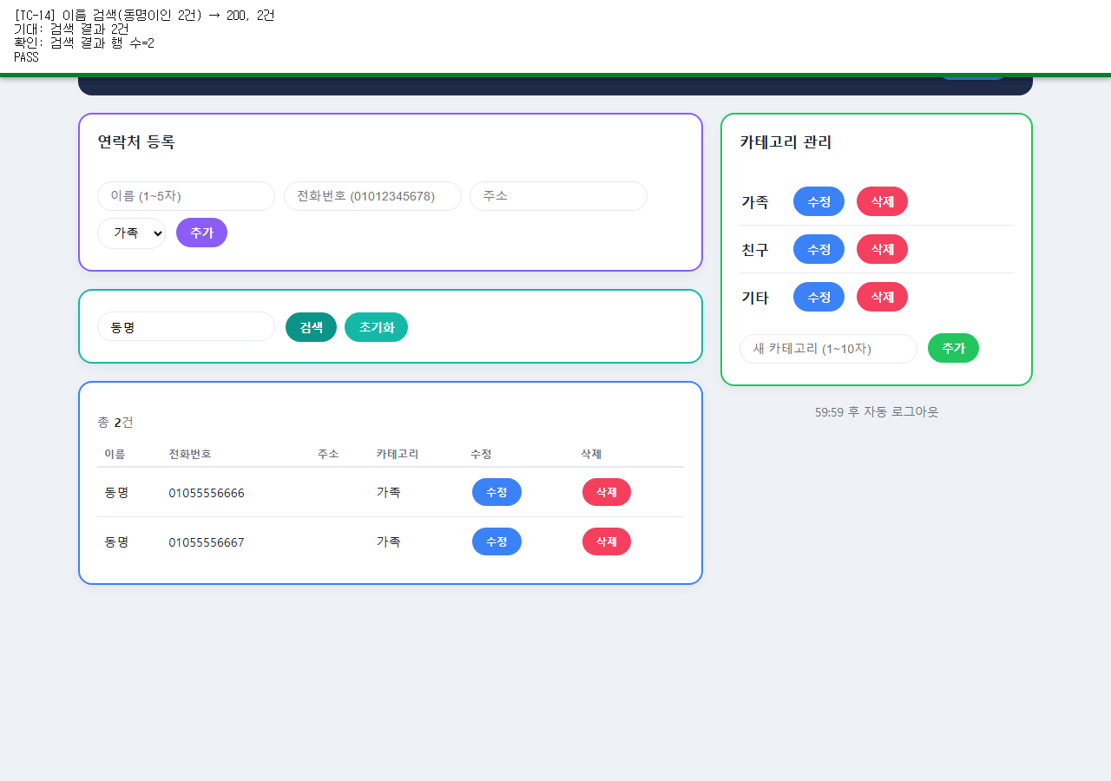
TC-15 | 연락처 | 검색 결과 0건 → 200, 빈 배열 | 검색 결과 0건 | 검색 결과 행 수=0 | PASS | 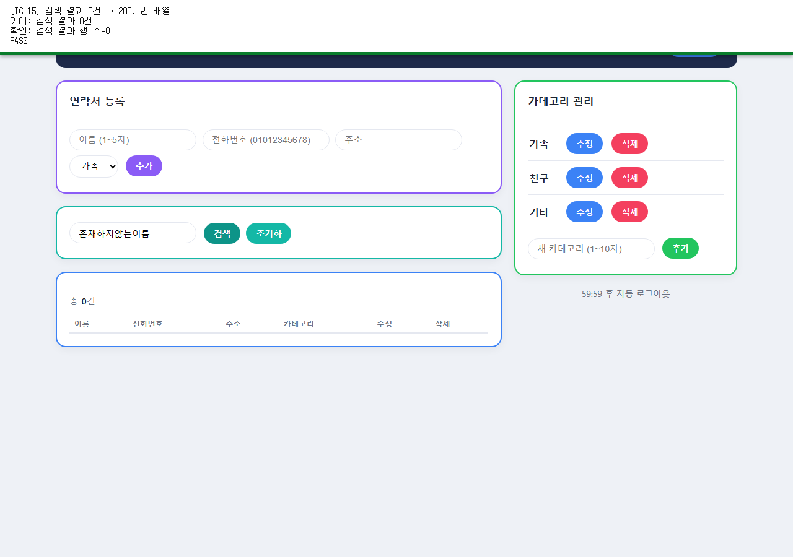
TC-16 | 연락처 | B 계정으로 A의 연락처 목록·직접 접근 시도 | 목록 미노출 + 직접 접근 404 | B 목록에 A 연락처 없음=True, 직접 PATCH -> 404 | PASS | 
TC-17 | 연락처 | 부분 수정(주소만 변경) → 200, 나머지 그대로 | 주소만 변경, 이름/전화 유지 | 수정 후 행=['윤아', '01012345678', '제주시', '가족', '수정', '삭제'] | PASS | 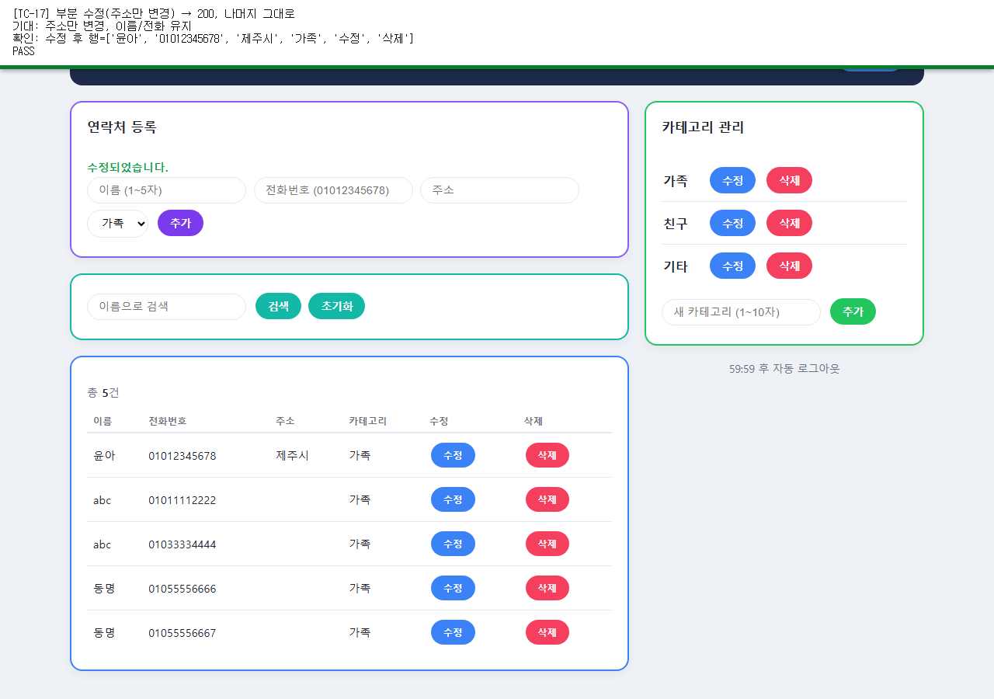
TC-18 | 연락처 | 남의 연락처 id로 수정/삭제 → 404 | 수정 404, 삭제 404 | PATCH -> 404, DELETE -> 404 | PASS | 
TC-19 | 카테고리 | 가입 직후 기본 카테고리 확인 → 200, 3건 | 가족/친구/기타 3건 | 카테고리=['가족', '친구', '기타'] | PASS | 
TC-20 | 카테고리 | 정상 추가 / 이름 중복 → 201 / 409 | 추가 성공 후 중복은 에러 | 중복 추가 에러 메시지: 이미 존재하는 카테고리 이름입니다. | PASS | 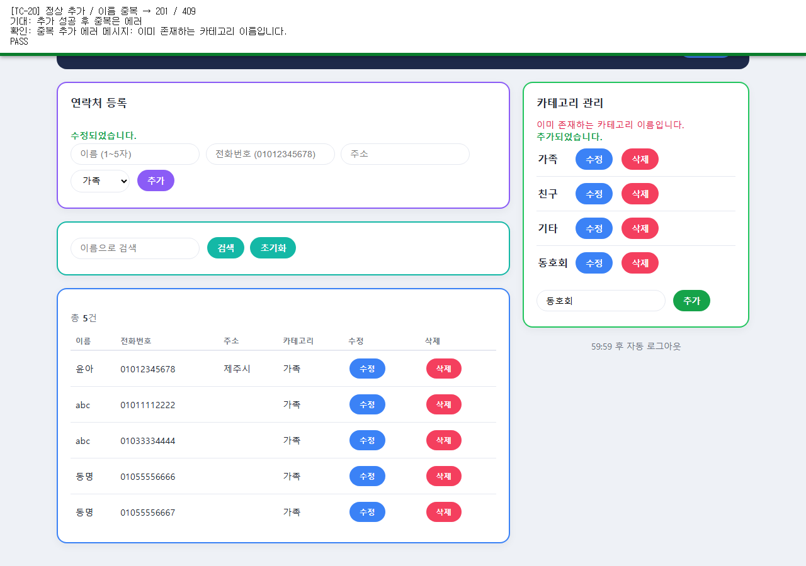
TC-21 | 카테고리 | 카테고리 신설이 다른 계정에 노출되지 않음 | B 계정 목록에 미노출 | B 계정 카테고리=['가족', '친구', '기타'] | PASS | 
TC-22 | 카테고리 | 이름 변경 시 소속 연락처의 표시명 연동 → 200 | 연락처 목록의 카테고리명도 갱신 | 연락처 카테고리 표시명=베프 | PASS | 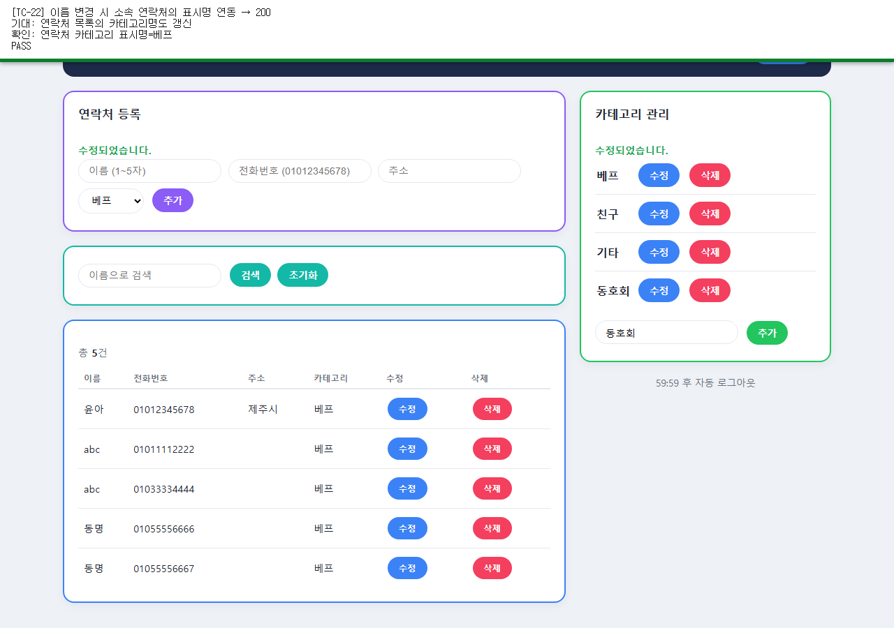
TC-23 | 카테고리 | 미사용 카테고리 삭제 → 204 | 목록에서 제거됨 | 삭제 전=['베프', '친구', '기타', '동호회', '임시분류'], 삭제 후=['베프', '친구', '기타', '동호회'] | PASS | 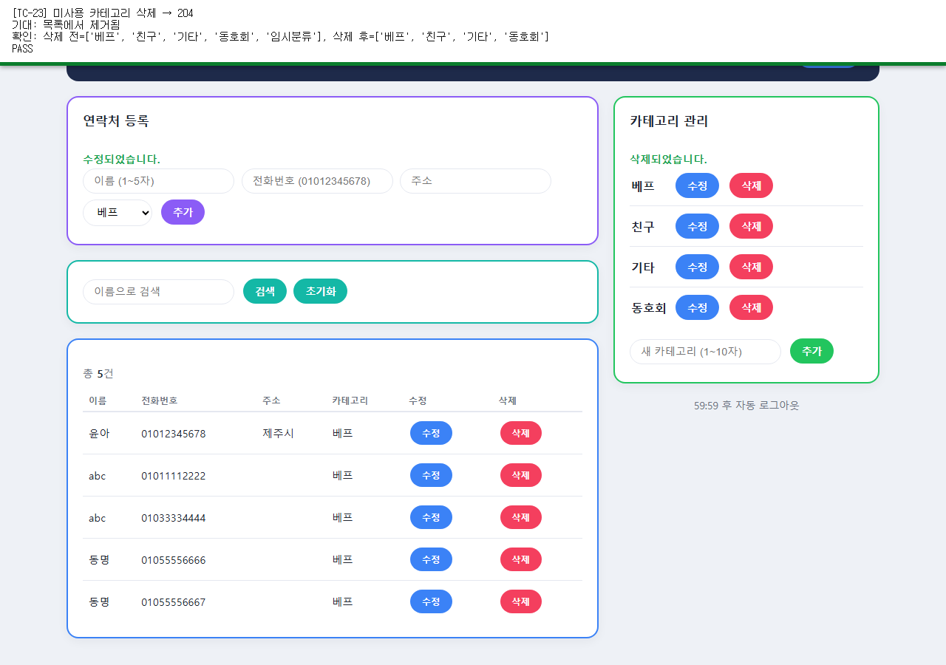
TC-24 | 카테고리 | 사용 중 카테고리 삭제 시도 → 409 | 409 Conflict, 사용중 안내 메시지 | 에러 메시지: 이 카테고리를 사용하는 연락처가 5건 있어 삭제할 수 없습니다. | PASS | 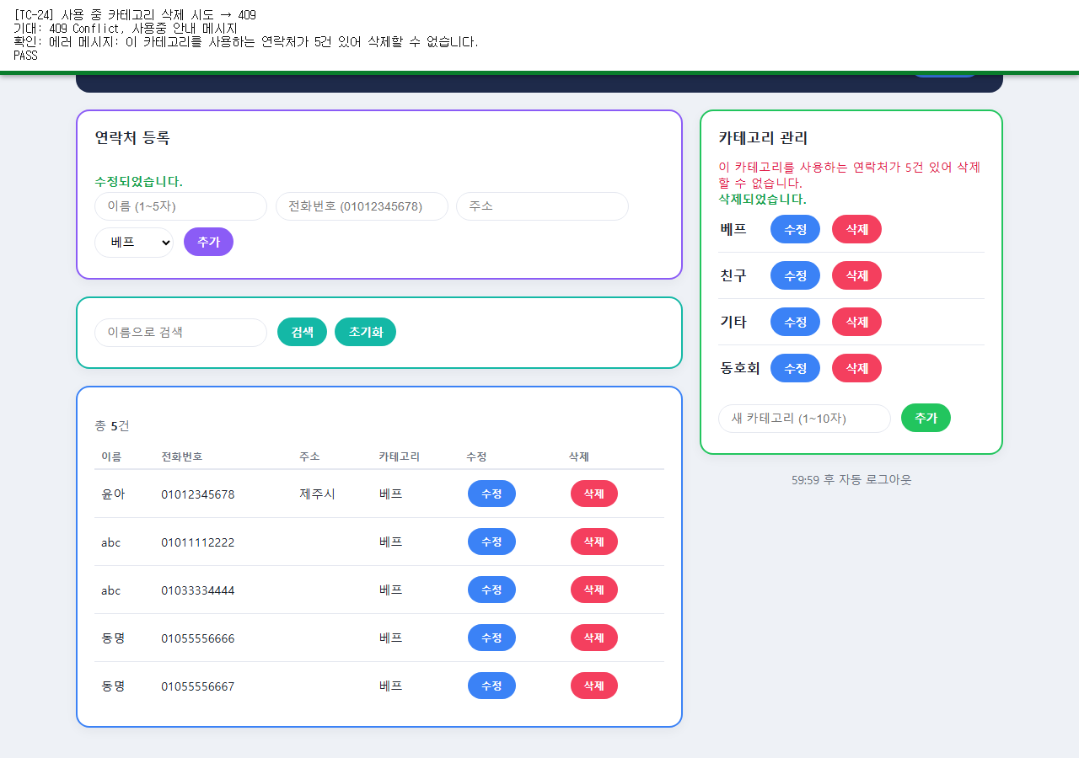
TC-25 | 통합 | 가입→로그인→등록→수정→삭제→로그아웃 전체 흐름 | 전 단계 정상 동작, 로그아웃 후 401 | 흐름 완료, 로그아웃 후 /auth/me -> 401 | PASS | 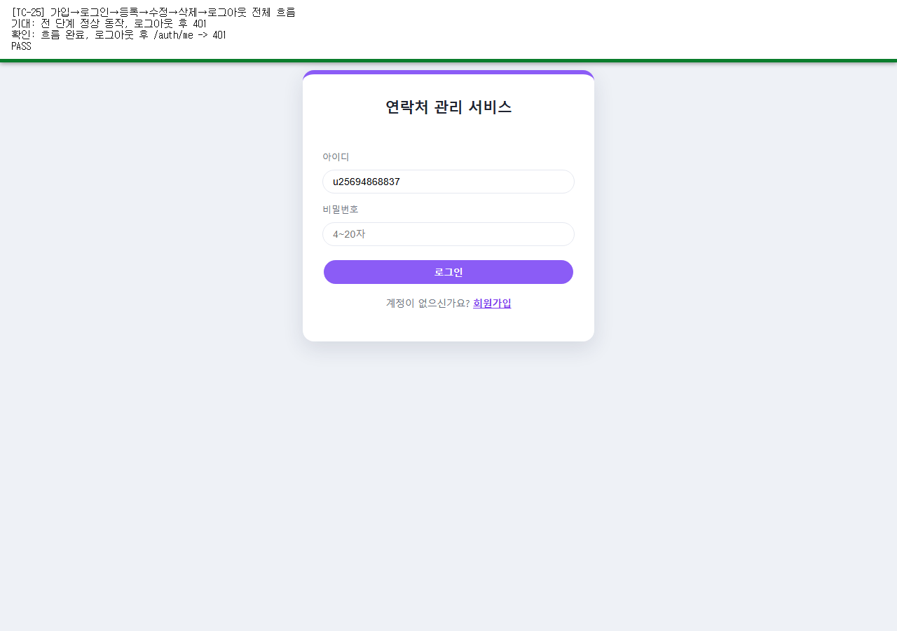
TC-26 | 통합 | 계정 A·B 완전 격리 검증 | 검색/수정/삭제 모두 A 데이터 접근 불가 | B에서 A전용 이름 검색 total=0, PATCH -> 404, DELETE -> 404 | PASS | 
TC-27 | 통합 | 모든 실패 케이스 재실행 → 500 없이 401/404/409/422만 | 8건 모두 500 아님, 401/404/409/422 중 하나 | POST /auth/signup -> 409; POST /auth/login -> 401; POST /contacts -> 422; POST /contacts -> 404; PATCH /contacts/999999 -> 404; DELETE /contacts/999999 -> 404; PATCH /categories/999999 -> 404; DELETE /categories/999999 -> 404 | PASS | 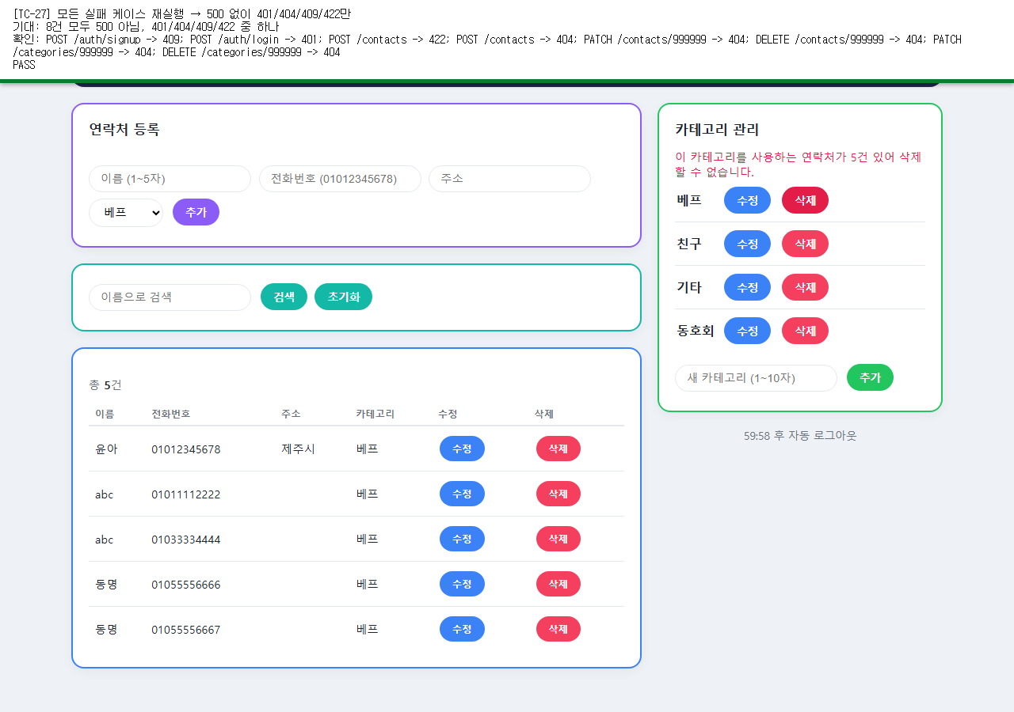
TC-28 | 통합 | 이중 제출 방지(빠른 두 번 클릭) | 하나는 201, 다른 하나는 409 | 동시 등록 결과=[409, 201] | PASS | 